試算
給料（基本給）の試算について（給料月額の７割措置を受ける方）

こちらは、60歳に達した日後の給料（基本給）について、試算していただくためのシートです。
◆お手元にご自身の「給与支給明細書」をご用意ください。
◆以下の |  | にご自身の情報を入力すると、現在の給料月額を60歳に達する日以後の最初の
３月31日現在の給料月額とみなして、おおよその支給額の試算ができます。
◆試算の結果は、実際の支給と異なる場合があります。

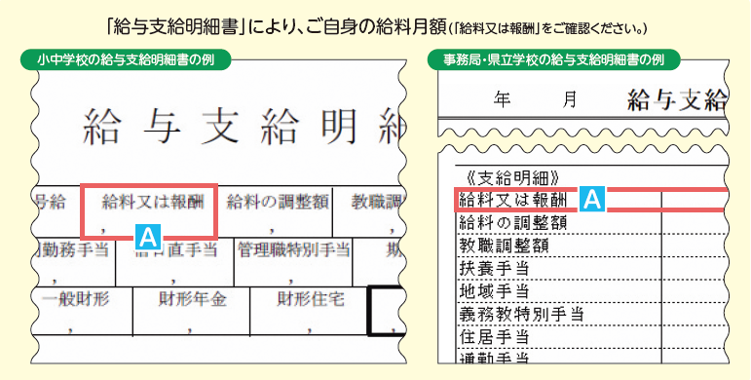
◆当分の間、職員の給料月額は、職員が60歳に達した日後の最初の４月１日以後、７割水準となります。
【Step１】
 | 60歳に達する日後の最初の３月31日現在のご自身の給料月額等をご確認ください。

・校種を入力してください。

・職種を入力してください。

「給与支給明細書」により、ご自身の給料月額（給与支給明細書の「給料又は報酬」をご確認ください。）
・給料月額を入力してください。 |  |  |  | 円･･･A
【Step２】
 | ７割措置後の給料月額をご確認ください。

・60歳超の給料月額 | 0 | 円× | 70% | ＝ | 0 | 円･･･B
 |  |  |  |  | ※１円未満切捨て
【Step３】
 | ７割措置後の諸手当について、ご確認ください。（はい：１、いいえ：空欄）

①あなたは給料の調整額の支給を受けますか？
※特別支援学校、小中学校の特別支援学級を担当する教育職、焼津水産高校の船員が支給対象

②あなたは教職調整額の支給を受けますか？
※教育職が支給対象

③あなたは義務教育等教員特別手当の支給を受けますか？
※管理監督職以外の方は、給与支給明細書の金額を入力
※管理監督職の方は、教諭の最高額として入力（高校・特別支援学校5,600円、小中学校5,600円)
【Step４】
 | ご自身の給与の月額をご確認ください。

・給料月額 |  | B | 0 | 円

・給料の調整額 |  |  | 0 | 円

・教職調整額 |  |  | 0 | 円

あなたに60歳に達した日後における最初の４月１日以後、支給される給与の合計額です。
※基本的な算出方法の場合となります。
・地域手当 |  |  | 0 | 円

・義務教育等教員特別手当 |  |  | 0 | 円

 |  |  | 0 | 円

